パッケージの更新
■ | パッケージの更新

 | 1. | コマンド: npm install -g npm-check-updatesを実行し、npm-check-updatesをインストールする | ※ 次回、パッケージの更新を行う場合は、この手順は不要

 | 2. | コマンド: ncu -uを実行し、package.jsonを更新する

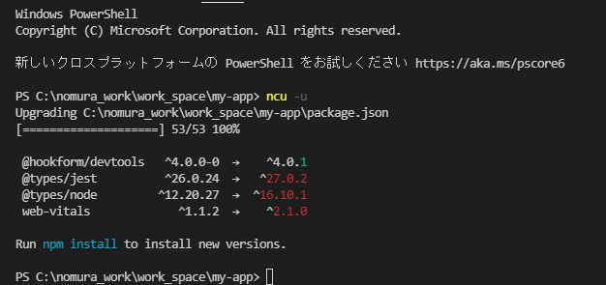

 | 3. | 更新されたpackage.jsonの内容にて、npm install実施

